01_Processos
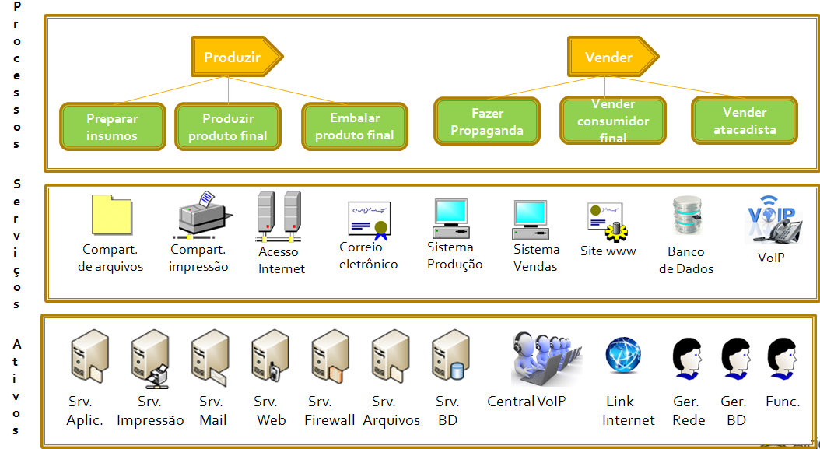
Passo 1 - Processos a serem considerados na Análise de Risco
Macro | Processo | Relevância do processo | Justificativa | Tabela | Valor
Produzir | Preparar insumos | 4 | Grande relevância para a organização | Mínima | 1
Produzir | Produzir produto final | 5 | Processo de maior relevância | Baixa | 2
Produzir | Embalar produto final | 3 | Importante mas não é crítico | Média | 3
 |  |  |  | Alta | 4
Vender | Fazer propaganda | 2 | Produto consolidado; não é prioridade | Muito Alta | 5
Vender | Vender consumidor final | 2 | Apenas 3% do faturamento
Vender | Vender atacadistas | 5 | Processo de maior relevância

02_Serviços-Processos
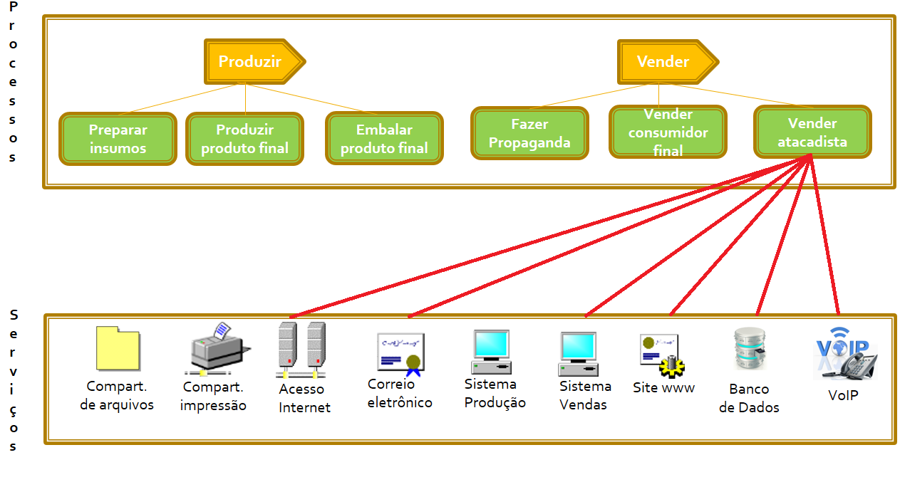
Passo 2 - Ligar quais serviços suportam quais processos, indicando a relevância de cada um dos ativos para cada um dos processos
Serviço | Processo | Relevância do processo | Macro-processo | Justificativa | Tabela | Valor
Acesso a Internet | Vender consumidor final | 2 | Vender |  | Mínima | 1
Acesso a Internet | Vender atacadistas | 5 | Vender | 70% das vendas acontece pela Internet | Baixa | 2
 |  |  |  |  | Média | 3
Correio eletrônico | Fazer propaganda | 3 | Vender |  | Alta | 4
Correio eletrônico | Vender consumidor final | 3 | Vender |  | Muito Alta | 5
Correio eletrônico | Vender atacadistas | 4 | Vender | NF-e (se e-mail estiver fora, pode enviar depois)

Sistema de Vendas | Fazer propaganda | 3 | Vender
Sistema de Vendas | Vender consumidor final | 3 | Vender
Sistema de Vendas | Vender atacadistas | 4 | Vender | 30% das vendas, mas o processo é crítico

Site (www) | Fazer propaganda | 4 | Vender
Site (www) | Vender consumidor final | 4 | Vender
Site (www) | Vender atacadistas | 5 | Vender | Imprescindível que esteja funcional (muitos pedidos)

Banco de Dados | Vender consumidor final | 4 | Vender
Banco de Dados | Vender atacadistas | 5 | Vender | Imprescindível que esteja funcional (muitos pedidos)

VoIP | Vender consumidor final | 3 | Vender
VoIP | Vender atacadistas | 4 | Vender | Central necessária para atender clientes

03_Ativos-Serviços
Passo 3 - Ligar quais ativos suportam quais serviços, indicando a relevância desses ativos para cada um dos serviços
Ativo | Serviço | Relevância do ativo | Justificativa | Tabela | Valor
Servidor de Aplicação / ERP (produção) | Sistema de Vendas | 5 | Baseado nas entrevistas | Mínima | 1
 |  |  |  | Baixa | 2
Servidor de e-mail | Correio eletrônico | 5 | Baseado nas entrevistas | Média | 3
Servidor de e-mail | Sistema de Vendas | 5 | Baseado nas entrevistas | Alta | 4
Servidor de e-mail | Site (www) | 5 | Baseado nas entrevistas | Muito Alta | 5
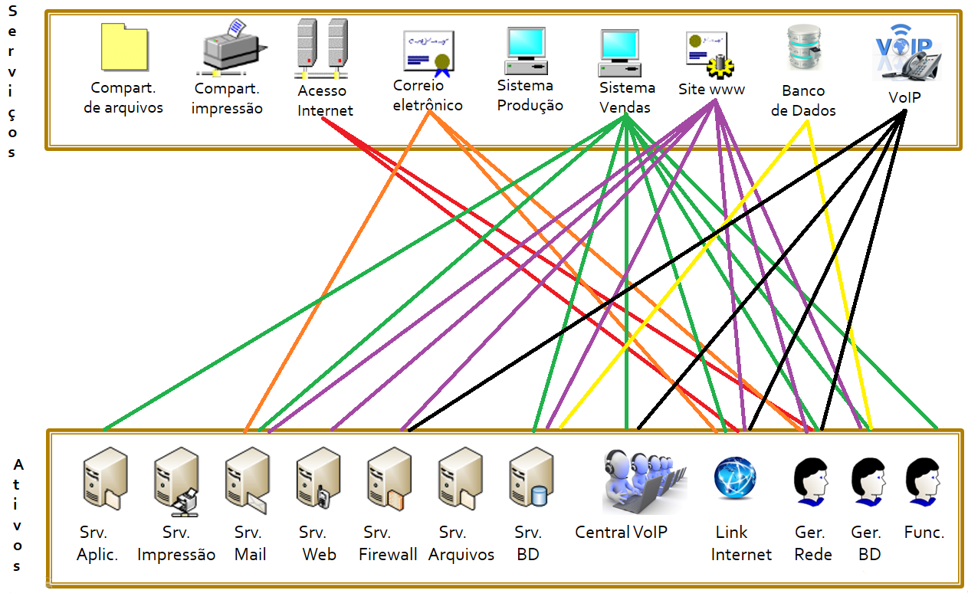
Servidor Web | Site (www) | 5 | Baseado nas entrevistas

Servidor firewall | Site (www) | 4 | Baseado nas entrevistas
Servidor firewall | VoIP | 4 | Baseado nas entrevistas

Servidor de Banco de Dados | Sistema de Vendas | 5 | Baseado nas entrevistas
Servidor de Banco de Dados | Site (www) | 5 | Baseado nas entrevistas
Servidor de Banco de Dados | Banco de Dados | 5 | Baseado nas entrevistas

Central VoIP | Sistema de Vendas | 5 | Baseado nas entrevistas
Central VoIP | VoIP | 4 | Baseado nas entrevistas

Link Internet | Acesso a Internet | 5 | Baseado nas entrevistas
Link Internet | Correio eletrônico | 5 | Baseado nas entrevistas
Link Internet | Sistema de Vendas | 5 | Baseado nas entrevistas
Link Internet | Site (www) | 5 | Baseado nas entrevistas
Link Internet | VoIP | 3 | Baseado nas entrevistas

Gerente de Rede | Acesso a Internet | 4 | Baseado nas entrevistas
Gerente de Rede | Correio eletrônico | 4 | Baseado nas entrevistas
Gerente de Rede | Sistema de Vendas | 4 | Baseado nas entrevistas
Gerente de Rede | Site (www) | 4 | Baseado nas entrevistas
Gerente de Rede | VoIP | 4 | Baseado nas entrevistas

Gerente de Banco de Dados | Sistema de Vendas | 4 | Baseado nas entrevistas
Gerente de Banco de Dados | Site (www) | 4 | Baseado nas entrevistas
Gerente de Banco de Dados | Banco de Dados | 5 | Baseado nas entrevistas

Funcionários | Sistema de Vendas | 4 | Baseado nas entrevistas

